Znalezione Błędy
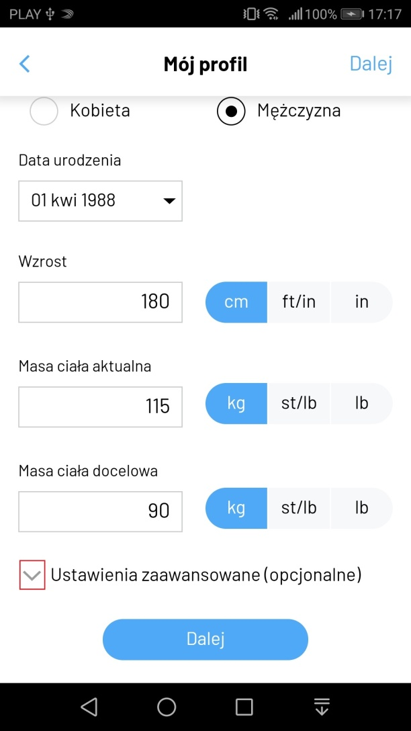
ID | Bug_Rej_1
Tytuł/Temat | Rejestracja - Ustawienia zaawansowane - brak możliwości rozwinięcia listy poprzez ikonę strzałki
Autor zgłoszenia | Sebastian Kur
Data i godzina zgłoszena incydentu | 26.01.2020 17:17
Dane testowe | brak
Kroki | Otrzymany błędny rezultat
1. Uruchomić aplikację Fitatu
2. Kliknąć niebieski przycisk "Załóż konto"
3. Rozwinąć listę "Ustawienia zaawansowane (Opcjonalnie)" poprzez kliknięcie na ikonę strzałki | Brak rozwinięcia listy. Strzałka jest nieaktywna.

Priorytet | niski
Ważność (Severity) | niska
Wersja systemu | v.2.49.0
Środowisko testowe | Huawei P10lite
Kto wykonał | Sebastian Kur
Komentarz | Drobny błąd, ale z doświadczenia wiem, że "starsze" pokolenie podczas korzystania z aplikacji/oprogramowania klika właśnie na ikony, np.. Strzałki, iksy, kwadraty. Jednocześnie w aplikacji Fitatu po zalogowaniu klikanie na "strzałki" rozwija listy.

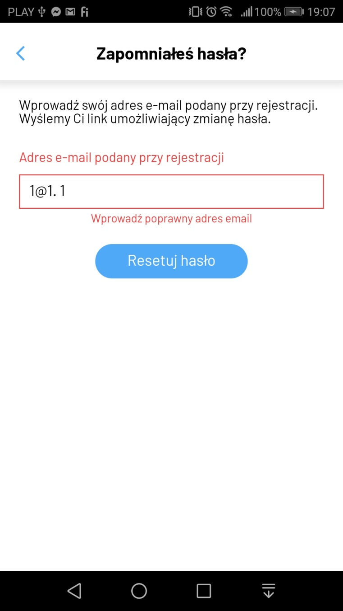
ID | Bug_Rej_2
Tytuł/Temat | Rejestracja - Udana rejestracji i logowanie mimo podania adresu e-mail o niepoprawnym formacie
Autor zgłoszenia | Sebastian Kur
Data i godzina zgłoszena incydentu | 26.01.2020 18:00
Dane testowe | e-mail: 1@1.1, hasło: haslo12345, płeć: mężczyzna, data urodzenia: 1 kwietnia 1988, wzrost: 180 cm, masa ciała aktualna: 115 kg, masa ciała docelowa: 90 kg
Kroki | Otrzymany błędny rezultat
1. Uruchomić aplikację Fitatu
2. Kliknąć niebieski przycisk "Załóż konto"
3. Wybrać płęć, wskazać datę urodzenia, wprowadzić wzrot, masę ciała aktualną, masę ciała docelową, ustawić jednostki oraz kliknąć niebieski przycisk "Dalej"
4. Wprowdzić adres e-mail o niepoprawnym formacie, hasło, zaznaczyć checkboxy przy "Oświadczeniu o zapoznaniu się się z regulaminem", "Oświadczeniu o ukończeniu 16 lat", "Wyrażeniu zgody na przetwarzanie danych osobych" oraz kliknąć niebieski przycisk "Załóż" | Udana rejestracja i logowanie mimo podania nieistniejącego adresu e-mail oraz braku potwierdzenia maila. Po wylogowaniu można się ponownie zalogować na nieistniejący adres e-mail.

Priorytet | niski
Ważność (Severity) | wysoka
Wersja systemu | v.2.49.0
Środowisko testowe | Huawei P10lite
Kto wykonał | Sebastian Kur
Komentarz | Użytkownik może założyć konto podając błedny adres e-mail i korzystać z niego nie zdając sobie z tego sprawy. Problem pojawia się przy próbie przypomnienia hasła. Komunikat na screenie. W oknie przypomnienia hasła jest inna walidacja poprawności adresu niż przy rejestracji?

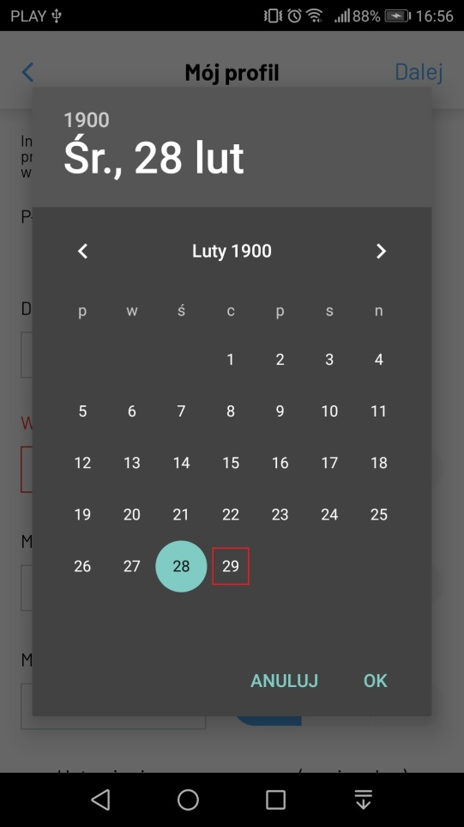
ID | Bug_Rej_3
Tytuł/Temat | Rejestracja - w kalendarzu jest data 29 lutego 1900 i nie można jej wybrać
Autor zgłoszenia | Sebastian Kur
Data i godzina zgłoszena incydentu | 26.01.2020 18:00
Dane testowe | data urodzenia: 29 lutego 1900
Kroki | Otrzymany błędny rezultat
1. Uruchomić aplikację Fitatu
2. Kliknąć niebieski przycisk "Załóż konto"
3. Rozwinąć listę "Data urodzenia", wybrać datę urodzenia 29 lutego 1900 roku | Kalendarz zaznacza wtedy datę 1 marca 1900 roku, ale sam fakt, że taka data jest widoczna w kalendarzu to błąd.

Priorytet | niski
Ważność (Severity) | niska
Wersja systemu | v.2.49.0
Środowisko testowe | Huawei P10lite
Kto wykonał | Sebastian Kur
Komentarz | Rok 1900 nie był rokiem przestępnym zgodnie z zasadą, że rok przestępny to taki, którego numer jest podzielny bez reszty przez 4 i 400, ale nie przez 100. Rok 2100 również nie będzie przestępny. Tym samym data 29 lutego 1900 nie istnieje.


ID | Bug_Rej_4
Tytuł/Temat | Logowanie - poprzez konto FB - Błąd aplikacja niedostępna
Autor zgłoszenia | Sebastian Kur
Data i godzina zgłoszena incydentu | 26.01.2020 18:00
Dane testowe | e-mail do konta FB: ziutekkowalski12345@gmail.com, hasło do konta FB: haslo12345
Kroki | Otrzymany błędny rezultat
1. Uruchomić aplikację Fitatu
2. Kliknąć przycisk "Zaloguj przez Facebook"
3. Wybrac opcję "Zaloguj się do innego konta"
4. Wprowadzić adres e-mail oraz hasło do konta na Fb oraz kliknąć niebieski przycisk "Zaloguj się"
5. Potwierdzić prośbę o udostepnienie danych aplikacji Fitatu poprzez kliknięcie niebieskiego przycisku "Potwierdź" | Brak zalogowania się do aplikacji. Wyświetlenie komunikatu błędu. "Aplikacja jest niedostępna: Aplikacja, które chcesz użyć nie jest już dostępna lub dostęp do niej został ograniczony"

Priorytet | niski
Ważność (Severity) | niska
Wersja systemu | v.2.49.0
Środowisko testowe | Huawei P10lite
Kto wykonał | Sebastian Kur
Komentarz | Konto na FB zostało założonego tego samego dnia, co próba logowania przez nie. Konto na FB zostało potwierdzone. Może problemem jest brak zdjęcia na FB? Dodatkowo w komunikacie znajduje się błąd "Aplikacja, które chcesz użyć".

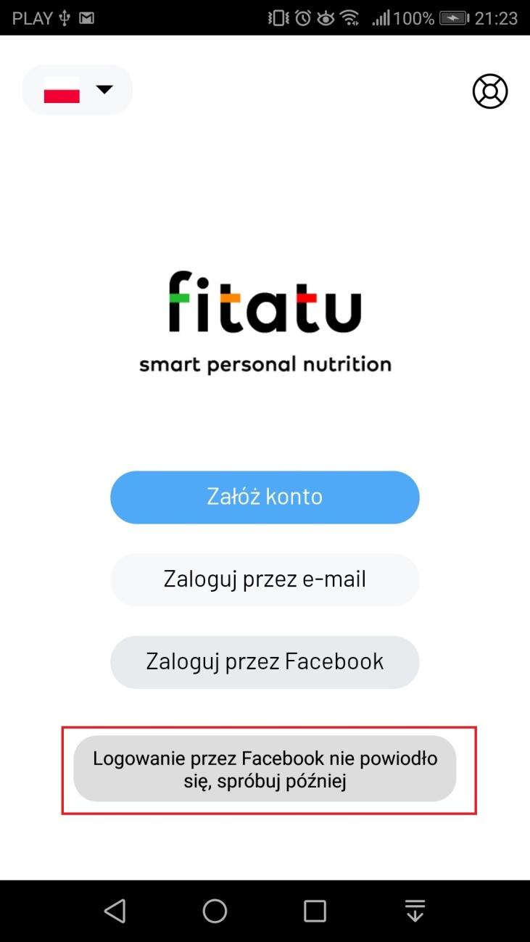
ID | Bug_Rej_5
Tytuł/Temat | Logowanie - poprzez konto FB - Logowanie przez Facebook nie powiodło się
Autor zgłoszenia | Sebastian Kur
Data i godzina zgłoszena incydentu | 26.01.2020 18:00
Dane testowe | e-mail do konta FB: ziutekkowalski12345@gmail.com, hasło do konta FB: haslo12345
Kroki | Otrzymany błędny rezultat
1. Uruchomić aplikację Fitatu
2. Kliknąć przycisk "Zaloguj przez Facebook"
2. Kliknąć przycisk "Znajdź swoje konto" i odrzucić prośbę o przyznanie zezwolenia
3.Wprowadzić adres e-mail oraz kliknąć niebieski przycisk "Znajdź swoje konto"
4. Wprowadzić 6-cyfrowy kod otrzymany w wiadomości e-mail oraz kliknąć niebieski przycisk "kontynuuj"
5. Wybrać dowolna z dwóch opcji oraz kliknąć "kontynuuj"
6. Wprowadź nowe hasło oraz kliknąć "kontynuuj"
7. Kliknąć "Zapisz i kontynuuj"
8. Potwierdzić prośbę o udostepnienie danych aplikacji Fitatu poprzez kliknięcie niebieskiego przycisku "Potwierdź" | Brak zalogowania się do aplikacji. Wyświetlenie komunikatu "Logowanie przez Facebook nie powiodło się, spróbuj później"

Priorytet | niski
Ważność (Severity) | średnia
Wersja systemu | v.2.49.0
Środowisko testowe | Huawei P10lite
Kto wykonał | Sebastian Kur
Komentarz | Konto na FB zostało założonego tego samego dnia, co próba logowania przez nie. Konto na FB zostało potwierdzone. Może przyczyna błędu jest taka sama jak w Bug_Rej_4.

